Datos entrada
Datos de entrada | Contenedores longitudinales y rectangulares
Referencia | Longitud [m] | Esquinas[Un]
1 | 52.22 | 138
2 | 47.48 | 3
3 | 36.52 | 2
4 | 60.19 | 4
 | 196.41 | 147 | TOTAL

Datos de entrada | Contenedores circulares
Referencia | Cantidad [Un] | Longitud [m]
R1.20 | 8 | 60.318578949

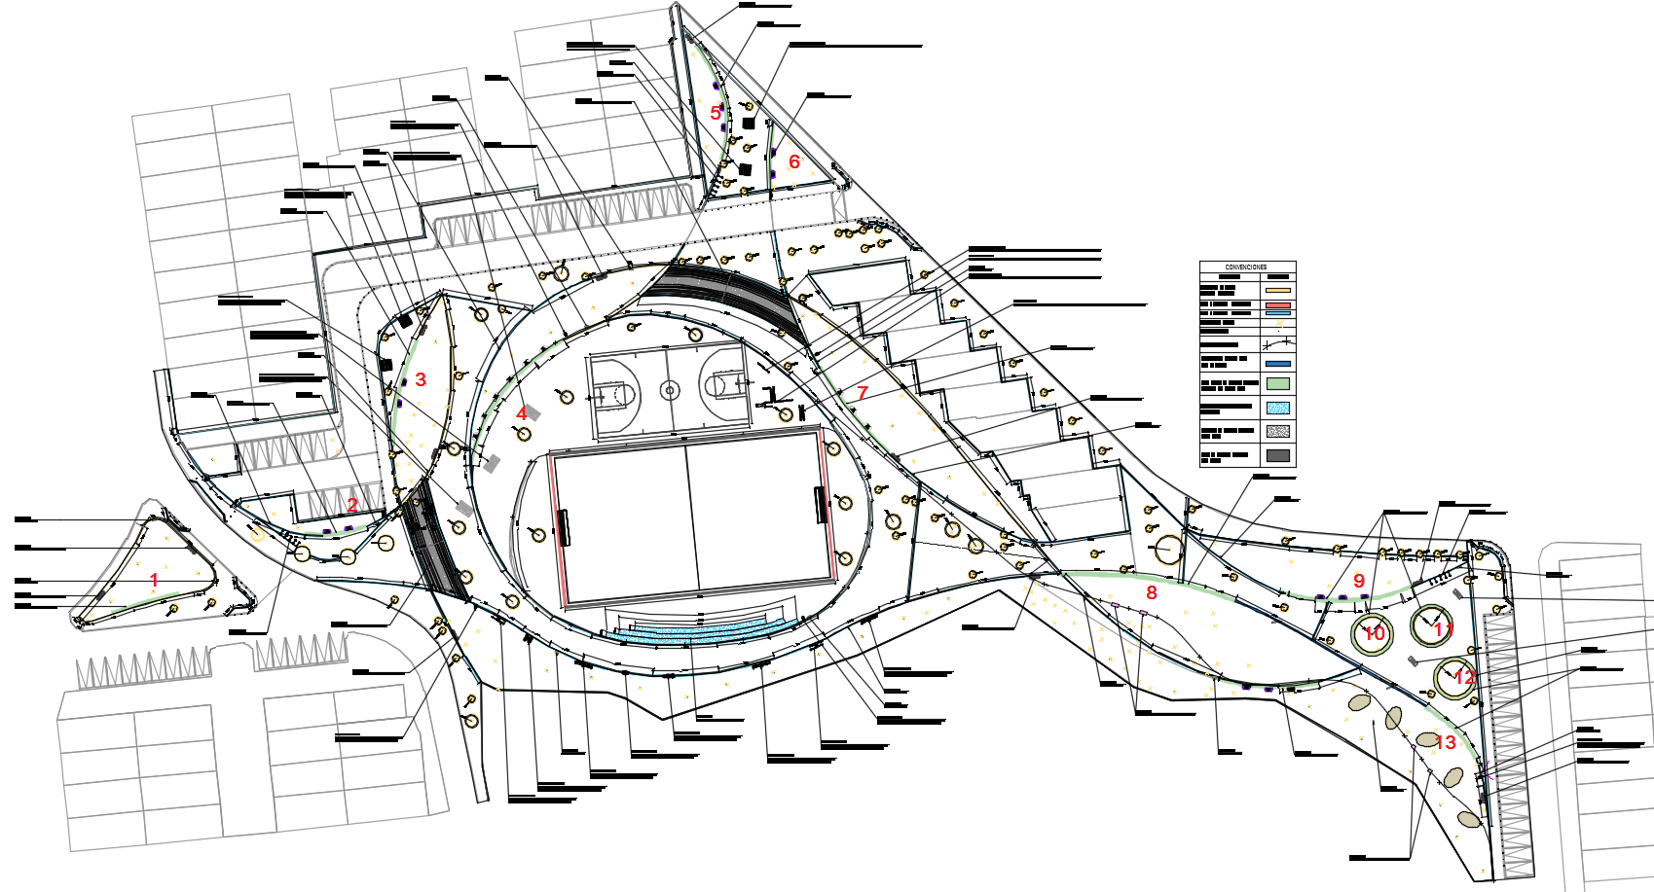
 | 8 | 60.32 | TOTAL

Datos de entrada | Banca en concreto reforzado
Referencia | Largo [m]
1 | 11.90
2 | 10.83
3 | 19.05
4 | 27.4
5 | 21.11
6 | 10.85
7 | 18.92
8 | 30.51
9 | 20.97
10 | 22.619467106
11 | 22.619467106
12 | 22.619467106
13 | 12.57
TOTAL | 251.97

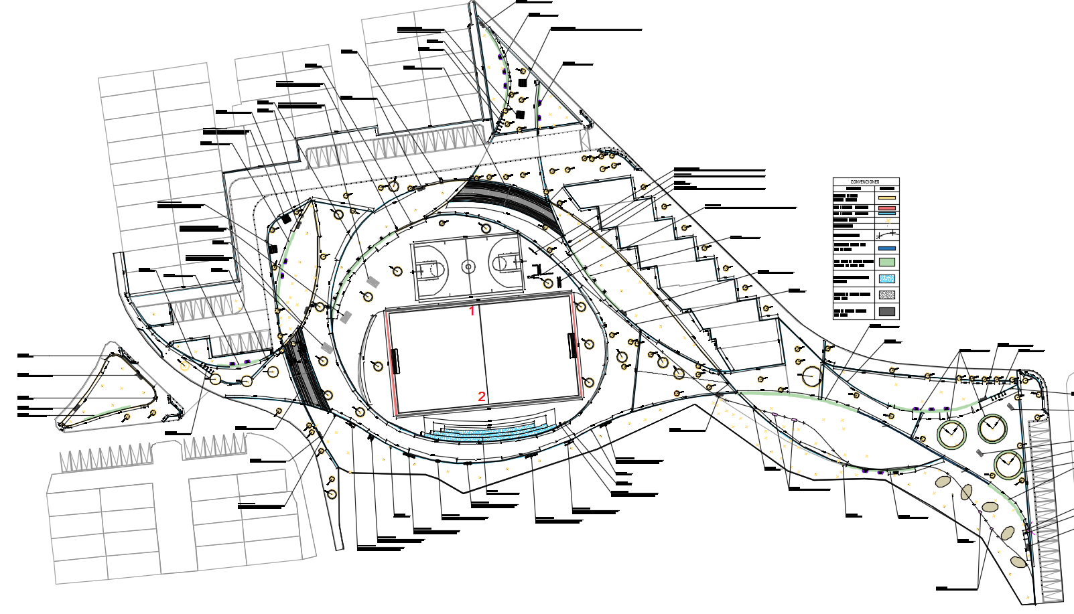
Datos de entrada | Canal en concreto
Referencia | Largo [m]
1 | 46.54
2 | 46.54

TOTAL | 93.08

